Foglio1
COMBINAZIONI COLORI IRONDOGLINE ESTIVO 2022

 | BLOGGER/NEW YORK
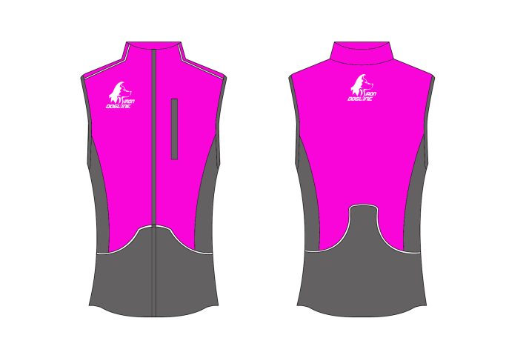

 | TESSUTO CORPO | BLOGGER (ROSA FLUO)
 | TESSUTO TASCHE | NEW YORK (GRIGIO MEDIO)
 | RICAMO | BIANCO |  |  | DONNA
 | PROFILO TASCHE E SPALLE | BIANCO
 | ZIP | NERO

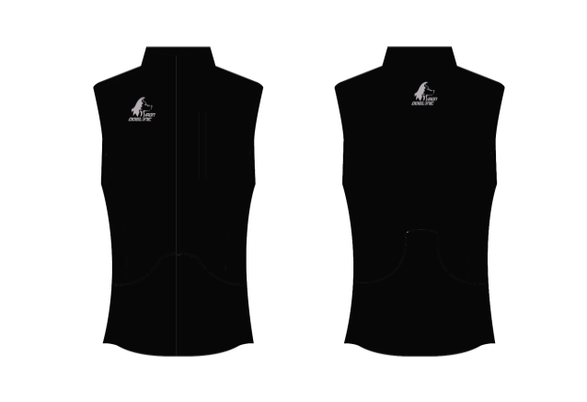
 | TESSUTO CORPO | NERO
 | TESSUTO TASCHE | NERO
 | RICAMO | GRIGIO METAL
 | PROFILO TASCHE E SPALLE | NERO
 | ZIP | NERO

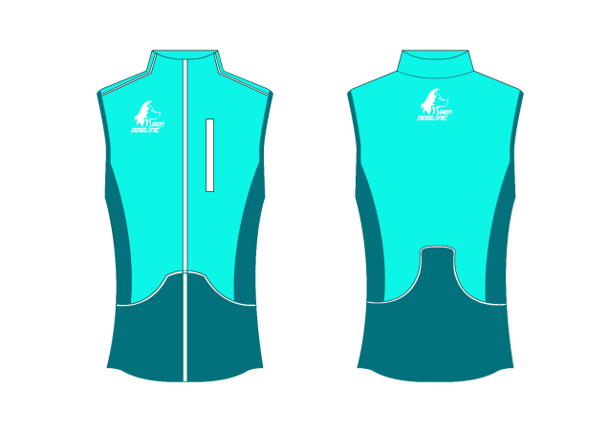

 | TESSUTO CORPO | BIKINI (VERDE CHIARO)
 | TESSUTO TASCHE | MONARKY (VERDE SCURO) |  |  | DONNA
 | RICAMO | BIANCO
 | PROFILO TASCHE E SPALLE | BIANCO
 | ZIP | BIANCO

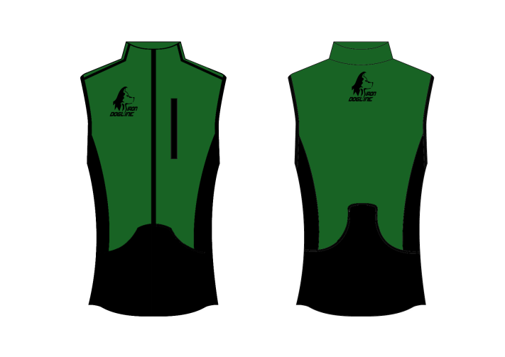

 | TESSUTO CORPO | VERDE BRILLANTE
 | TESSUTO TASCHE | NERO
 | RICAMO | NERO
 | PROFILO TASCHE E SPALLE | NERO
 | ZIP | NERO

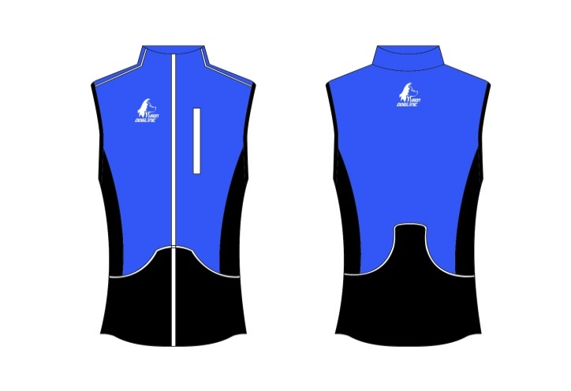

 | TESSUTO CORPO | PARROT (AZZURRO)
 | TESSUTO TASCHE | NERO
 | RICAMO | BIANCO
 | PROFILO TASCHE E SPALLE | BIANCO
 | ZIP | BIANCO

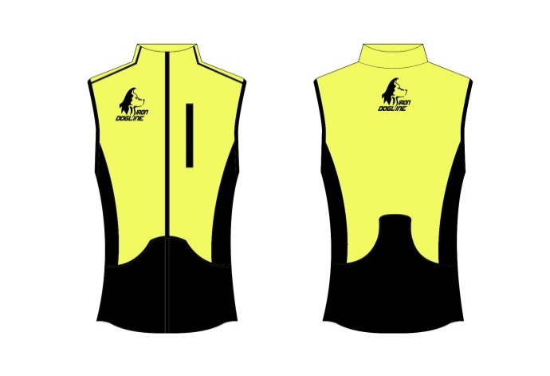

 | TESSUTO CORPO | BEAT (LIME/VERDE ACIDO)
 | TESSUTO TASCHE | NERO
 | RICAMO | NERO
 | PROFILO TASCHE E SPALLE | NERO
 | ZIP | NERO

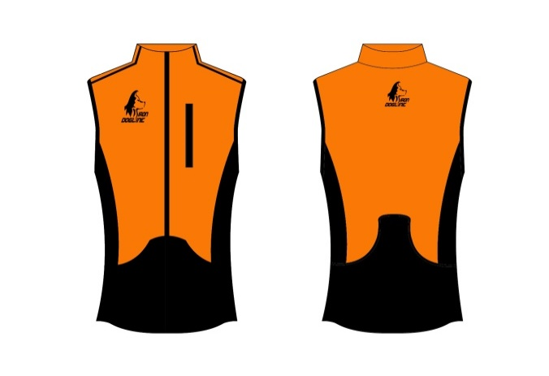

 | TESSUTO CORPO | ORANGINA (ARAANCIO CHIARO)
 | TESSUTO TASCHE | NERO
 | RICAMO | NERO
 | PROFILO TASCHE E SPALLE | NERO
 | ZIP | NERO

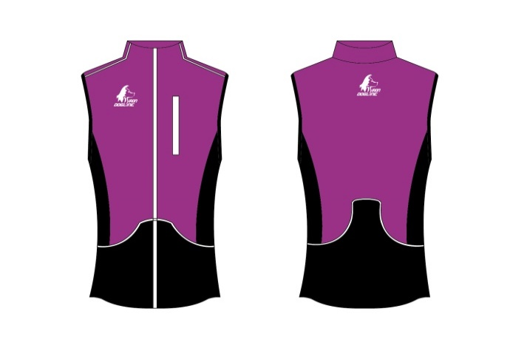

 | TESSUTO CORPO | VIOLA | (COMBINAZIONE NON VALIDA X FINLAND)
 | TESSUTO TASCHE | NERO
 | RICAMO | BIANCO
 | PROFILO TASCHE E SPALLE | BIANCO |  |  | DONNA
 | ZIP | BIANCO

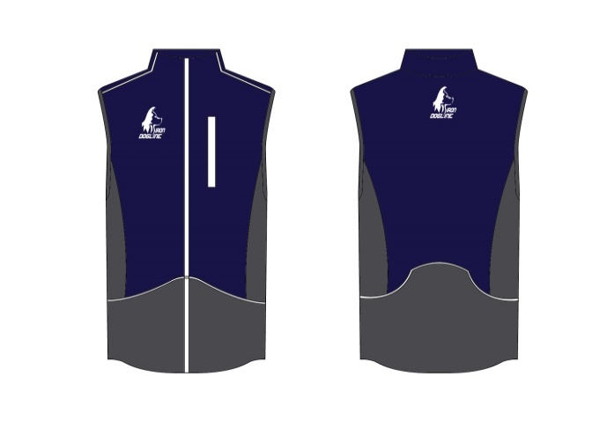
 | TESSUTO CORPO | MARINAIO (NAVY SCURO)
 | TESSUTO TASCHE | NEW YORK
 | RICAMO | BIANCO
 | PROFILO TASCHE E SPALLE | BIANCO |  | UOMO
 | ZIP | BIANCO

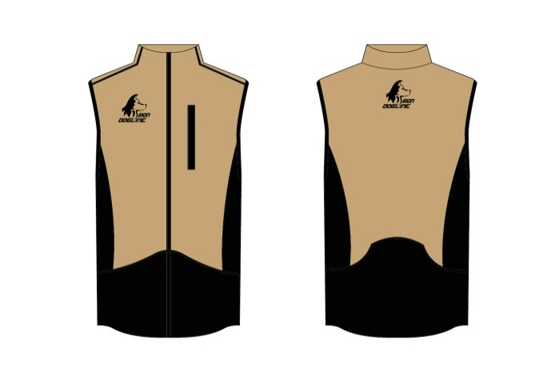
 | TESSUTO CORPO | SAND (MARRONCINO)
 | TESSUTO TASCHE | NERO |  | UOMO
 | RICAMO | NERO
 | PROFILO TASCHE E SPALLE | NERO
 | ZIP | NERO

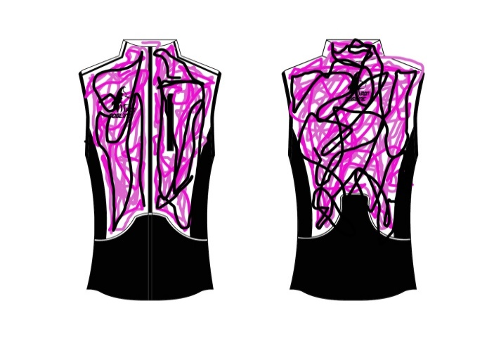

 | TESSUTO CORPO | CAMOUFLAGE ROSA
 | TESSUTO TASCHE | NERO
 | RICAMO | NERO |  | DONNA
 | PROFILO TASCHE E SPALLE | NERO
 | ZIP | NERO

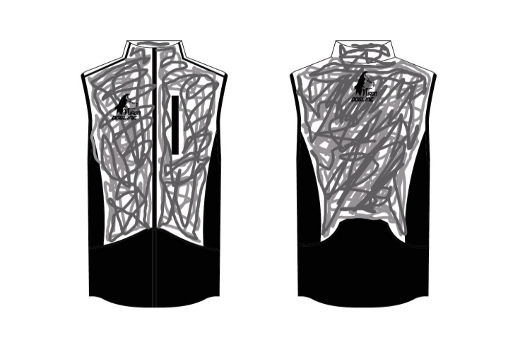
 | TESSUTO CORPO | CAMOFLAGE GRIGIO
 | TESSUTO TASCHE | NERO
 | RICAMO | NERO |  | UOMO
 | PROFILO TASCHE E SPALLE | NERO
 | ZIP | NERO

Foglio4
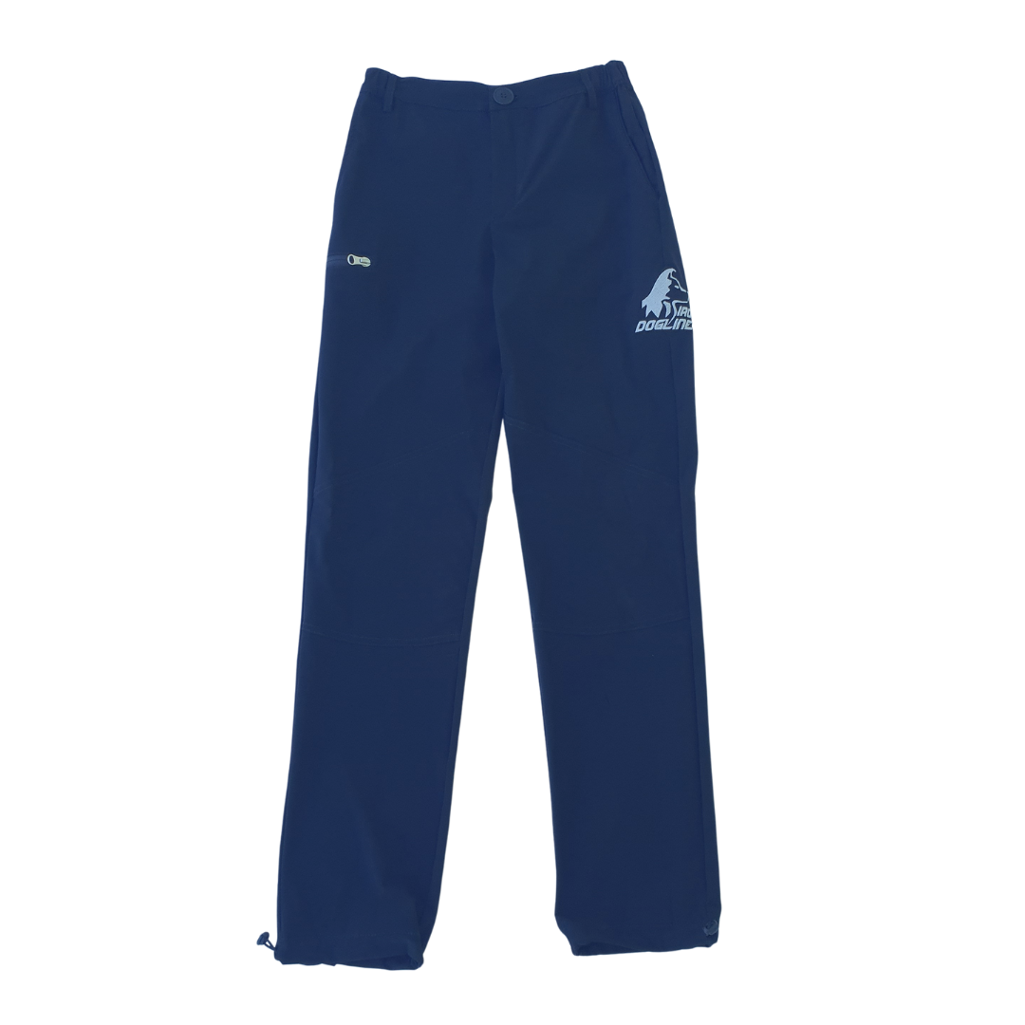
C

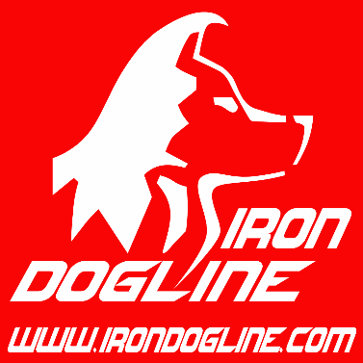
D

E

 |  | PANTALONE UOMO
A

B

TABELLA MISURE |  |  | XXS | XS | S | M | L | XL | XXL | 3XL | 4XL
A | LUNGHEZZA FIANCO SENZA CINTURA |  | 100.5 | 103.5 | 106 | 108.5 | 111 | 113.5 | 116 | 117.5 | 119
B | LUNGHEZZA ENTRO GAMBA |  | 75.5 | 77.5 | 79.5 | 81.5 | 83.5 | 85.1 | 86.8 | 87.5 | 88.2
C | SEMICIRC.VITA |  | 29 | 31.5 | 34 | 36.5 | 39 | 41.5 | 44 | 47 | 50
D | SEMICIRC.BACINO(a cm.18,5 dalla vita con cintura) |  | 41.2 | 43.7 | 46.2 | 48.7 | 51.2 | 54.2 | 58.2 | 63.3 | 68.2
E | SEMICIRC.COSCIA |  | 26.2 | 27.6 | 29.1 | 30.5 | 32 | 33.6 | 35.8 | 38.5 | 41.2

